Гистограмма
Температура на работе

Температура однажды на работе летом
 | утром | в обед
понедельник | 18.9 | 25.6
вторник | 20 | 23.9
среда | 17.8 | 27.8
четверг | 19.4 | 27.2
пятница | 18.3 | 26.1

Гистограмма (объемная)
Температура воздуха в городах мира с 31 по 37 января.
 | Лондон | Рим | Париж | Санкт-Петербург
Понедельник | 10 | 15 | 5 | 0
Вторник | 12 | 13 | 8 | -3
Среда | 7 | 10 | 4 | 2
Четверг | 8 | 14 | 6 | 4
Пятница | 4 | 8 | 5 | 2
Суббота | -2 | 9 | -4 | -5
Воскресенье | 0 | 5 | -2 | 3

Температура воздуха в городах мира
Температура воздуха в городах мира

Гистограмма1
месяц | объем
январь | 223
февраль | 354
март | 543
апрель | 239
май | 345
июнь | 567
июль | 243

Гистограмма2
месяц | объем
январь | 223
февраль | 354
март | 543
апрель | 239
май | 345
июнь | 567
июль | 243

Гистограмма(Пирамида)
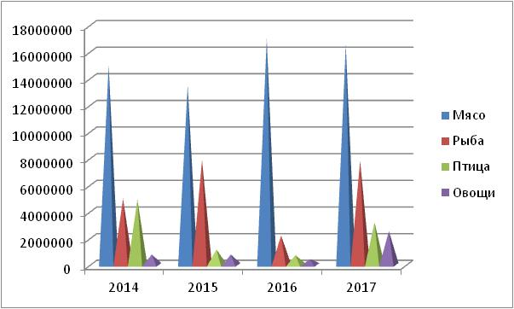
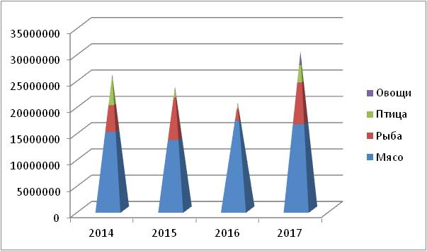
 | 2014 | 2015 | 2016 | 2017
Мясо | 15000000 | 13500000 | 17000000 | 16500000
Рыба | 4996746 | 7884616 | 2218299 | 7823947
Птица | 4930119 | 1162605 | 735428 | 3197075
Овощи | 785846 | 783685 | 433907 | 2553478

ГистПолОтр
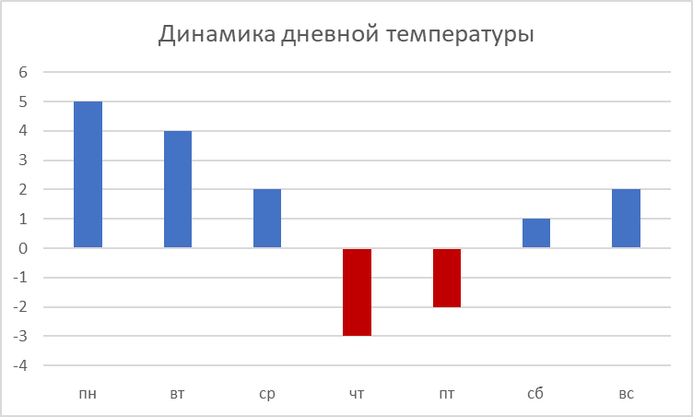
день | температура днем
пн | 5
вт | 4
ср | 2
чт | -3
пт | -2
сб | 1
вс | 2

Динамика дневной температуры

ГистУслЦвета
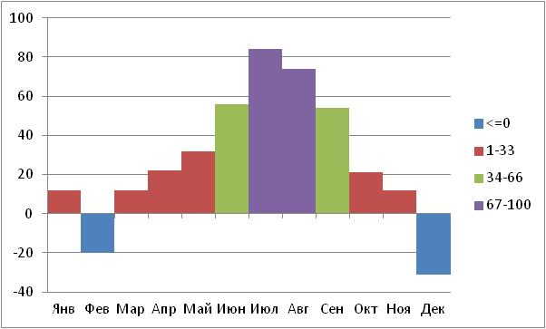
Создать гистограмму, в которой цвета столбцов зависят от отображаемых значений.
1) меньше 0
2) 1-33
3) 34-66
4) 67-100
Месяц | Данные | 0 | 33 | 66 | 100
Янв | 12 |  | 12
Фев | -20 | -20
Мар | 12 |  | 12
Апр | 22 |  | 22
Май | 32 |  | 32
Июн | 56 |  |  | 56
Июл | 84 |  |  |  | 84
Авг | 74 |  |  |  | 74
Сен | 54 |  |  | 54
Окт | 21 |  | 21
Ноя | 12 |  | 12
Дек | -31 | -31

 | 67-100 | 34-66 | 1-33 | <=0
Янв | 0 | 0 | 12 | 0
Фев | 0 | 0 | 0 | -20
Мар | 0 | 0 | 12 | 0
Апр | 0 | 0 | 22 | 0
Май | 0 | 0 | 32 | 0
Июн | 0 | 56 | 0 | 0
Июл | 84 | 0 | 0 | 0
Авг | 74 | 0 | 0 | 0
Сен | 0 | 54 | 0 | 0
Окт | 0 | 0 | 21 | 0
Ноя | 0 | 0 | 12 | 0
Дек | 0 | 0 | 0 | -31

ГистограммаВодопад
 | Размер | Ряд исходных данных | Ряд итоговых данных | Невидимый столбец | Приросты | Снижения
Остаток на счете на начало месяца | 150000 | 150000
Оплата услуг связи | -4000 |  |  | 146000 | 0 | 4000
Оплата аренды офиса | -45000 |  |  | 101000 | 0 | 45000
Выручка от продаж | 256000 |  |  | 101000 | 256000 | 0
Оплата товаров | -167000 |  |  | 190000 | 0 | 167000
Возврат дебиторской задолженности | 32000 |  |  | 190000 | 32000 | 0
Налоги и сборы | -18000 |  |  | 204000 | 0 | 18000
Возмещение НДС из бюджета | 23000 |  |  | 204000 | 23000 | 0
Оплата коммуникаций | -5000 |  |  | 222000 | 0 | 5000
Возврат кредиторской задолженности | -35000 |  |  | 187000 | 0 | 35000
Погашение овердрафта | -49000 |  |  | 138000 | 0 | 49000
Остаток на счете на конец месяца | 138000 |  | 138000

Диаграмма "Водопад"
 | #ССЫЛКА! | #ССЫЛКА! | #ССЫЛКА! | #ССЫЛКА! | #ССЫЛКА!
Остаток на счете на начало месяца | 150000
Оплата услуг связи |  |  | 146000 | 0 | 4000
Оплата аренды офиса |  |  | 101000 | 0 | 45000
Выручка от продаж |  |  | 101000 | 256000 | 0
Оплата товаров |  |  | 190000 | 0 | 167000
Возврат дебиторской задолженности |  |  | 190000 | 32000 | 0
Налоги и сборы |  |  | 204000 | 0 | 18000
Возмещение НДС из бюджета |  |  | 204000 | 23000 | 0
Оплата коммуникаций |  |  | 222000 | 0 | 5000
Возврат кредиторской задолженности |  |  | 187000 | 0 | 35000
Погашение овердрафта |  |  | 138000 | 0 | 49000
Остаток на счете на конец месяца |  | 138000

График
Температурная карта больного
(послеоперационный период)
Повышение температуры7-8 дни
1 день | 39.2
2 день | 38.6
3 день | 37.5
4 день | 37.2
5 день | 37.2
6 день | 37.1
7 день | 38
8 день | 37.6
9 день | 37.1
10 день | 37.1

График (объемная)
Официальный курс доллара ЦБ РФ и курс доллара на торгах ММВБ

 | Курс ЦБ РФ | Курс ММВБ
1998-03-10 | 6.0610р. | 6.0810р.
1998-03-11 | 6.0600р. | 6.0830р.
1998-03-12 | 6.0690р. | 6.0840р.
1998-03-13 | 6.0660р. | 6.0860р.
1998-03-16 | 6.0675р. | 6.0880р.
1998-03-17 | 6.0690р. | 6.0900р.
1998-03-18 | 6.0700р. | 6.0910р.
1998-03-19 | 6.0838р. | 6.0930р.
Официальный курс доллара ЦБ и курс доллара на торгах ММВБ

График (Рейтинг)
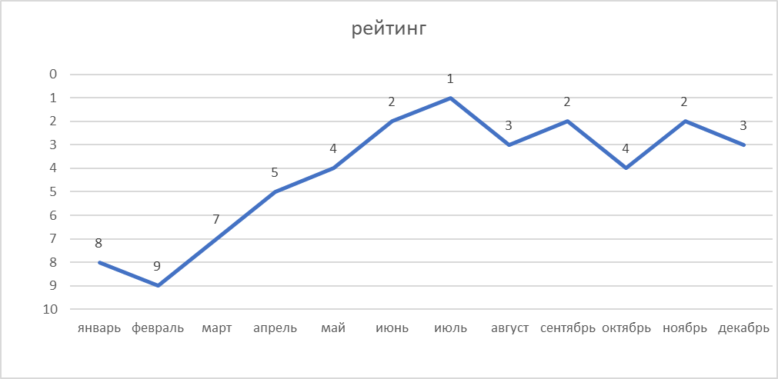
рейтинг
месяц | рейтинг
январь | 8
февраль | 9
март | 7
апрель | 5
май | 4
июнь | 2
июль | 1
август | 3
сентябрь | 2
октябрь | 4
ноябрь | 2
декабрь | 3

График(ПропущенныеЗначения)
Данные
Янв | 12
Фев | -30
Мар
Апр | 22
Май | 32
Июн
Июл | 84
Авг | 74
Сен
Окт | 21
Ноя | 12
Дек | -31
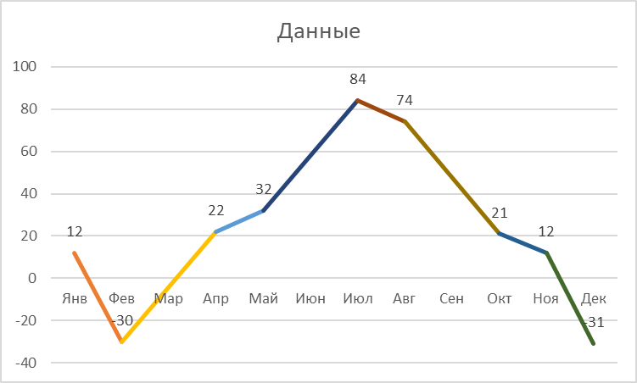
Месяц | Данные
Янв | 12
Фев | -30
Мар
Апр | 22
Май | 32
Июн
Июл | 84
Авг | 74
Сен
Окт | 21
Ноя | 12
Дек | -31

Круговая
Доходы в сентябре
Иванов И. И | 1,153р.
Петров П. П. | 1,872р.
Николаев Н. Н. | 475р.
Сидоров С. С. | 890р.
Доходы в сентябре

Круговая (объемная)
Доходы по товару
Квартал 1 | 1,020р.
Квартал 2 | 3,630р.
Квартал 3 | 7,860р.
Квартал 4 | 13,710р.

Доходы от реализации товара
Доходы по товару
Квартал 1 | 1020р.
Квартал 2 | 3630р.
Квартал 3 | 7860р.
Квартал 4 | 13710р.

Кольцевая
Степень удовлетворенности жилищными и материальными условиями
(Результаты опроса)

 | жилье | финансы
полностью удовлетворен | 93 | 30
скорее удовлетворен | 264 | 121
затрудняюсь ответить | 63 | 82
скорее неудовлетворен | 171 | 233
полностью неудовлетворен | 114 | 238

Степень удовлетворенности жилищными и материальными условиями

АнализДолей
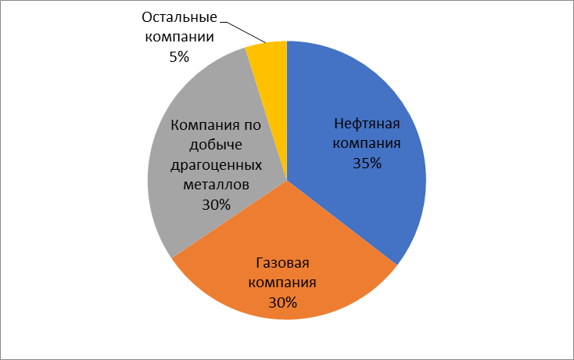
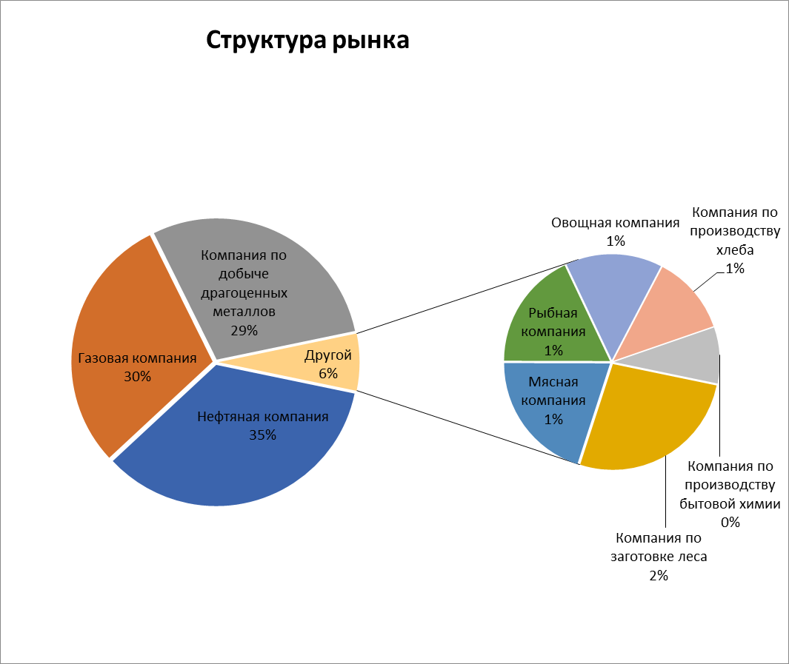
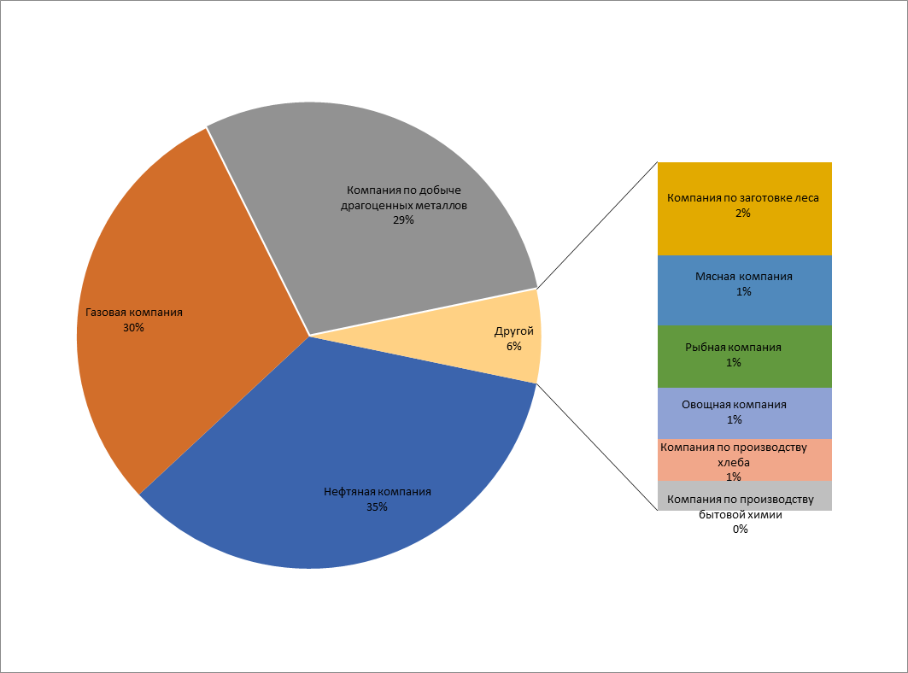
Нефтяная компания | 20000000000 | Нефтяная компания | 20000000000
Газовая компания | 17000000000 | Газовая компания | 17000000000
Компания по добыче драгоценных металлов | 16700000000 | Компания по добыче драгоценных металлов | 16700000000
Компания по заготовке леса | 1000000000 | Остальные компании | 2745790000
Мясная компания | 750000000
Рыбная компания | 670000000
Овощная компания | 550000000
Компания по производству хлеба | 450000000
Компания по производству бытовой химии | 320000000
Компания по производству парфюмерии | 2000000
Мелкая компания № 1 | 1500000
Мелкая компания № 2 | 1000000
Мелкая компания № 3 | 730000
Мелкая компания № 4 | 560000

Линейчатая (1)
Сдоба | 47
Черный хлеб | 55
Белый хлеб | 63
ВСЕГО | 65
Насыщенность продовольственных магазинов хлебобулочными изделиями (в % от общего количества продовольственных магазинова)

Линейчатая(2)
Оценка уровня политической идентификации российской и немецкой молодежи.

На оси абсцисс цифры "2" - соответствует полной положительной идентификации;
"-2"- полной отрицательной идентификации

Источник: совместное российско-немецкое исследование
Рук.: док. Г. Харбах; проф. В.В. Козловский; доц. Н. А. Головин; доц. Сибирев В. А.

Россия
 | студенты | школьники
Место жительства | 1 | 1.03
Место рождения | 0.61 | 0.87
Россия | 0.92 | 0.83
Регион | 0.2 | 0.27
Европа | -0.33 | -0.5
Бывший СССР | -0.49 | -0.54
СНГ | -0.88 | -0.65
Азия | -1.32 | -1.34

Германия
 | студенты | школьники
Место рождения | 0.53 | 0.71
Место жительства | 0.18 | 0.32
Федеральная земля | -0.53 | -0.38
Европейский Союз | -0.31 | -0.43
Бывшая ФРГ | -0.54 | -0.56
Объединенная Германия | -0.7 | -0.68
Бывшая ГДР | -1.55 | -1.49

P. s. Постарайтесь сделать так, чтобы обе диаграммы имели примерно одинаковые размеры.

АнализГрупп
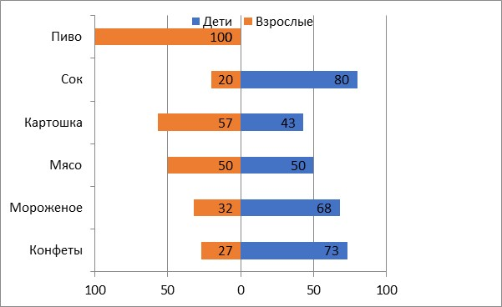
Продукты | Дети | Взрослые
Конфеты | 73 | 27
Мороженое | 68 | 32
Мясо | 50 | 50
Картошка | 43 | 57
Сок | 80 | 20
Пиво | 0 | 100

Линейчатая (объемная)
% от числа руководителей, которым реклама помогла
Другим образом | 4.8
Реклама на транспорте | 1.4
Реклама в метро | 1.4
Реклама по электр. сетям | 2.1
Уличная реклама | 2.8
Рекламный агент | 5.5
Реклама по факсу | 9
Почтовая реклама | 10.3
На выставке | 11.7
Телевидение | 13.8
Радио | 15.9
Журналы | 22.8
Газеты | 57.2

ДиаграммаГанта
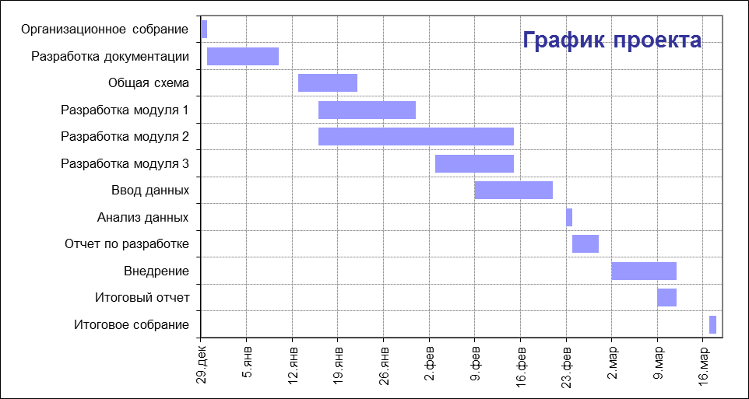
Этап проекта | Начало | Длительность | Конец
Организационное собрание | 2004-12-29 | 1 | 2004-12-29
Разработка документации | 2004-12-30 | 11 | 2005-01-09
Общая схема | 2005-01-13 | 9 | 2005-01-21
Разработка модуля 1 | 2005-01-16 | 15 | 2005-01-30
Разработка модуля 2 | 2005-01-16 | 30 | 2005-02-14
Разработка модуля 3 | 2005-02-03 | 12 | 2005-02-14
Ввод данных | 2005-02-09 | 12 | 2005-02-20
Анализ данных | 2005-02-23 | 1 | 2005-02-23
Отчет по разработке | 2005-02-24 | 4 | 2005-02-27
Внедрение | 2005-03-02 | 10 | 2005-03-11
Итоговый отчет | 2005-03-09 | 3 | 2005-03-11
Итоговое собрание | 2005-03-17 | 1 | 2005-03-17

С областями
Количество проданных суперкомпьютеров по месяцам ( 2 - полугодие 2000 г.)

 | Июль | Август | Сентябрь | Октябрь | Ноябрь | Декабрь
Иванов И. И. | 14 | 21 | 24 | 12 | 10 | 6
Петров П. П. | 21 | 10 | 14 | 9 | 10 | 13
Сидоров С. С. | 15 | 18 | 16 | 13 | 22 | 12

С областями (объемная)
Количество проданных суперкомпьютеров по месяцам ( 2 - полугодие 2000 г.)

 | Июль | Август | Сентябрь | Октябрь | Ноябрь | Декабрь
Иванов И. И. | 14 | 21 | 24 | 12 | 10 | 6
Петров П. П. | 21 | 10 | 14 | 9 | 10 | 13
Сидоров С. С. | 15 | 18 | 16 | 13 | 22 | 12
Степень удовлетворенности жилищными и материальными условиями

XY-точечная (1)
Номер | X1 | Y1 | X2 | Y2
1 | 3.3 | 5 | 1.1 | 8.8
2 | 4.1 | 8.3 | 5.7 | 6.2
3 | 5.2 | 9.8 | 8.4 | 7.3

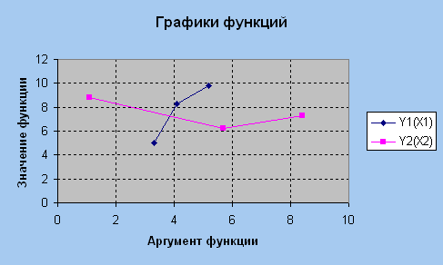
Графики функций

XY-точечная (2)
X | Y
-5 | -422
-4 | -253
-3 | -132
-2 | -53
-1 | -10
0 | 3
1 | -8
2 | -37
3 | -78
4 | -125
5 | -172
6 | -213
7 | -242
8 | -253
9 | -240
10 | -197
11 | -118
12 | 3
13 | 172
14 | 395

ХУ-точечная (3)
время, проведенное в магазине | пол | сумма покупок | Проанализировать зависимость суммы покупок от времени, проведенного в магазине для мужчин и женщин
14 | ж | 2880
16 | ж | 3740
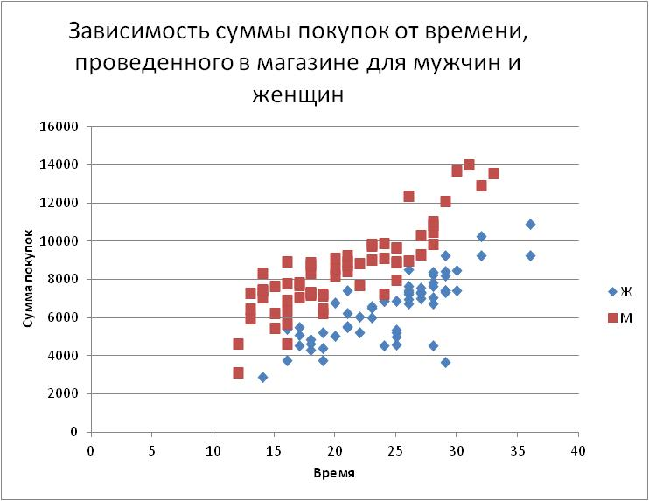
Зависимость суммы покупок от времени, проведенного в магазине для мужчин и женщин
16 | ж | 5400
16 | ж | 5670
17 | ж | 4530
17 | ж | 5090
17 | ж | 5470
18 | ж | 4300
18 | ж | 4630
18 | ж | 4830
19 | ж | 3750
19 | ж | 4380
19 | ж | 5230
20 | ж | 5020
20 | ж | 6750
21 | ж | 5470
21 | ж | 5550
21 | ж | 6220
21 | ж | 7430
22 | ж | 5200
22 | ж | 6030
23 | ж | 6010
23 | ж | 6500
23 | ж | 6600
24 | ж | 4530
24 | ж | 6850
24 | ж | 6850
25 | ж | 4580
25 | ж | 4970
25 | ж | 5230
25 | ж | 5340
25 | ж | 6850
26 | ж | 6740
26 | ж | 6950
26 | ж | 7210
26 | ж | 7330
26 | ж | 7430
26 | ж | 7630
26 | ж | 8510
27 | ж | 7000
27 | ж | 7260
27 | ж | 7320
27 | ж | 7320
27 | ж | 7540
28 | ж | 4540
28 | ж | 6720
28 | ж | 7040
28 | ж | 7660
28 | ж | 7830
28 | ж | 8230
28 | ж | 8350
29 | ж | 3640
29 | ж | 7340
29 | ж | 7430
29 | ж | 7430
29 | ж | 8210
29 | ж | 8400
29 | ж | 9260
30 | ж | 7420
30 | ж | 8470
32 | ж | 9220
32 | ж | 10260
36 | ж | 9230
36 | ж | 10880
12 | м | 3090
12 | м | 4630
13 | м | 5940
13 | м | 6450
13 | м | 7260
14 | м | 7050
14 | м | 7430
14 | м | 7480
14 | м | 8340
15 | м | 5460
15 | м | 6230
15 | м | 7650
16 | м | 4630
16 | м | 5650
16 | м | 6340
16 | м | 6930
16 | м | 7770
16 | м | 8920
17 | м | 7030
17 | м | 7670
17 | м | 7840
18 | м | 7170
18 | м | 7220
18 | м | 7320
18 | м | 7330
18 | м | 8310
18 | м | 8750
18 | м | 8880
19 | м | 6230
19 | м | 6470
19 | м | 7150
19 | м | 7230
20 | м | 8210
20 | м | 8560
20 | м | 9090
21 | м | 8430
21 | м | 8750
21 | м | 8940
21 | м | 9230
22 | м | 7690
22 | м | 8830
23 | м | 9020
23 | м | 9730
23 | м | 9830
24 | м | 7230
24 | м | 9120
24 | м | 9870
25 | м | 7940
25 | м | 8880
25 | м | 8940
25 | м | 9650
25 | м | 9670
26 | м | 8960
26 | м | 12340
27 | м | 9300
27 | м | 10300
28 | м | 9820
28 | м | 10470
28 | м | 10830
28 | м | 11020
29 | м | 12090
30 | м | 13660
31 | м | 14020
32 | м | 12890
33 | м | 13560

Пузырьковая
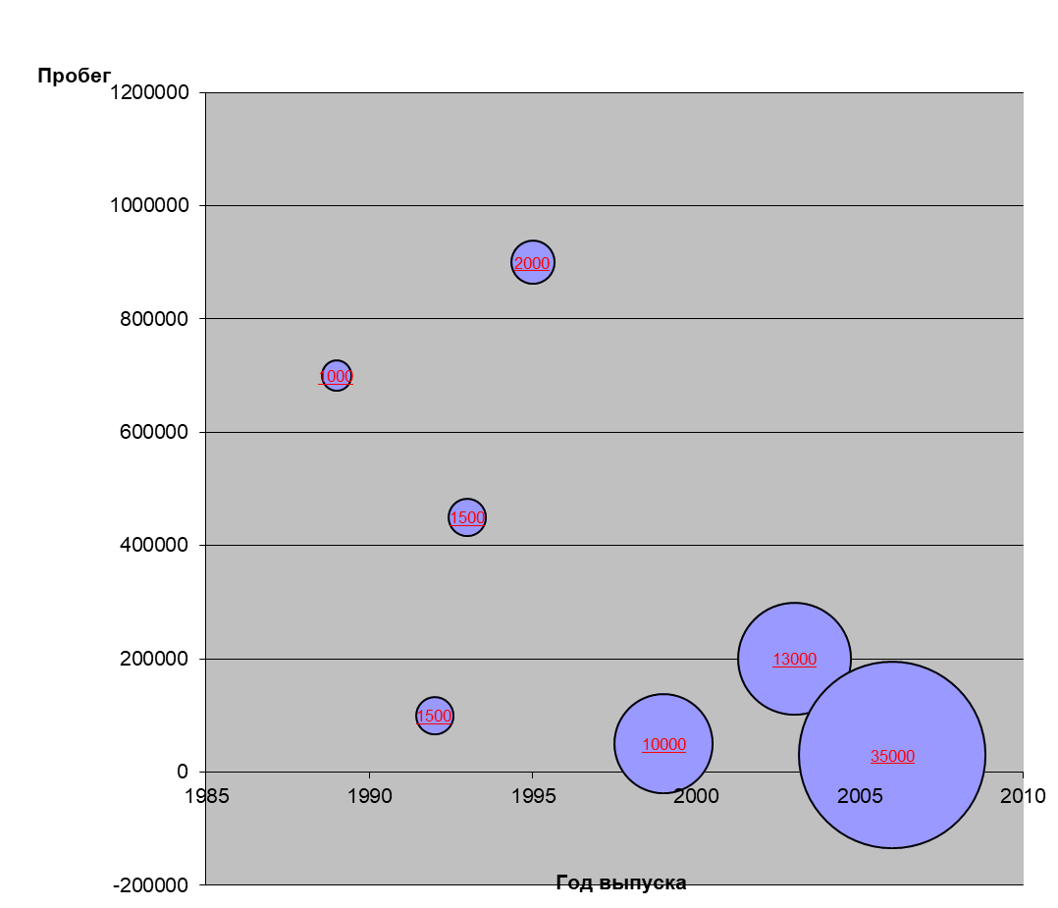

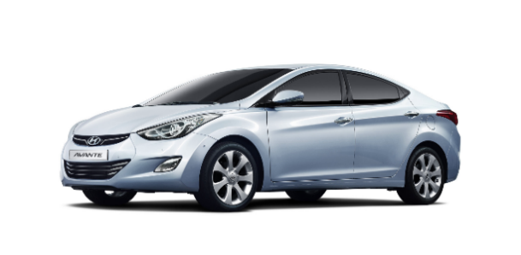
Данные о стоимости автомобилей
в зависимости от пробега и года выпуска

Автомобиль | Год выпуска | Пробег | Цена, $
Автомобиль 1 | 1989 | 700000 | 1000
Автомобиль 2 | 1992 | 100000 | 1500
Автомобиль 3 | 1993 | 450000 | 1500
Автомобиль 4 | 1995 | 900000 | 2000
Автомобиль 5 | 1999 | 50000 | 10000
Автомобиль 6 | 2003 | 200000 | 13000
Автомобиль 7 | 2006 | 30000 | 35000

Поверхность
Для самых умных: рассчитайте значения данной функции, построив двухмерную
параметрическую таблицу. |  |  |  |  | Z=X*X-Y*Y
 | -7.5 | -6 | -4.5 | -3 | -1.5 | 0 | 1.5 | 3 | 4.5 | 6 | 7.5 | X
-5 | 31.25 | 11 | -4.75 | -16 | -22.75 | -25 | -22.75 | -16 | -4.75 | 11 | 31.25
параметрическую таблицу. |  |  |  |  | 0
 | -7.5 | -6 | -4.5 | -3 | -1.5 | 0 | 1.5
-5 | 31.25 | 11 | -4.75 | -16 | -22.75 | -25 | -22.75
-4 | 40.25 | 20 | 4.25 | -7 | -13.75 | -16 | -13.75
-3 | 47.25 | 27 | 11.25 | 0 | -6.75 | -9 | -6.75
-2 | 52.25 | 32 | 16.25 | 5 | -1.75 | -4 | -1.75
-1 | 55.25 | 35 | 19.25 | 8 | 1.25 | -1 | 1.25
0 | 56.25 | 36 | 20.25 | 9 | 2.25 | 0 | 2.25
1 | 55.25 | 35 | 19.25 | 8 | 1.25 | -1 | 1.25
2 | 52.25 | 32 | 16.25 | 5 | -1.75 | -4 | -1.75
3 | 47.25 | 27 | 11.25 | 0 | -6.75 | -9 | -6.75
-4 | 40.25 | 20 | 4.25 | -7 | -13.75 | -16 | -13.75 | -7 | 4.25 | 20 | 40.25
-3 | 47.25 | 27 | 11.25 | 0 | -6.75 | -9 | -6.75 | 0 | 11.25 | 27 | 47.25
-2 | 52.25 | 32 | 16.25 | 5 | -1.75 | -4 | -1.75 | 5 | 16.25 | 32 | 52.25
-1 | 55.25 | 35 | 19.25 | 8 | 1.25 | -1 | 1.25 | 8 | 19.25 | 35 | 55.25
0 | 56.25 | 36 | 20.25 | 9 | 2.25 | 0 | 2.25 | 9 | 20.25 | 36 | 56.25
1 | 55.25 | 35 | 19.25 | 8 | 1.25 | -1 | 1.25 | 8 | 19.25 | 35 | 55.25
2 | 52.25 | 32 | 16.25 | 5 | -1.75 | -4 | -1.75 | 5 | 16.25 | 32 | 52.25
3 | 47.25 | 27 | 11.25 | 0 | -6.75 | -9 | -6.75 | 0 | 11.25 | 27 | 47.25
4 | 40.25 | 20 | 4.25 | -7 | -13.75 | -16 | -13.75 | -7 | 4.25 | 20 | 40.25
5 | 31.25 | 11 | -4.75 | -16 | -22.75 | -25 | -22.75 | -16 | -4.75 | 11 | 31.25
Y

параметрическую таблицу. |  |  |  |  | 0
 | -7.5 | -6 | -4.5 | -3 | -1.5 | 0 | 1.5
-5 | 31.25 | 11 | -4.75 | -16 | -22.75 | -25 | -22.75
-4 | 40.25 | 20 | 4.25 | -7 | -13.75 | -16 | -13.75
-3 | 47.25 | 27 | 11.25 | 0 | -6.75 | -9 | -6.75
-2 | 52.25 | 32 | 16.25 | 5 | -1.75 | -4 | -1.75
-1 | 55.25 | 35 | 19.25 | 8 | 1.25 | -1 | 1.25
0 | 56.25 | 36 | 20.25 | 9 | 2.25 | 0 | 2.25
1 | 55.25 | 35 | 19.25 | 8 | 1.25 | -1 | 1.25
2 | 52.25 | 32 | 16.25 | 5 | -1.75 | -4 | -1.75
3 | 47.25 | 27 | 11.25 | 0 | -6.75 | -9 | -6.75
параметрическую таблицу. |  |  |  |  | 0
 | -7.5 | -6 | -4.5 | -3 | -1.5 | 0 | 1.5
-5 | 31.25 | 11 | -4.75 | -16 | -22.75 | -25 | -22.75
-4 | 40.25 | 20 | 4.25 | -7 | -13.75 | -16 | -13.75
-3 | 47.25 | 27 | 11.25 | 0 | -6.75 | -9 | -6.75
-2 | 52.25 | 32 | 16.25 | 5 | -1.75 | -4 | -1.75
-1 | 55.25 | 35 | 19.25 | 8 | 1.25 | -1 | 1.25
0 | 56.25 | 36 | 20.25 | 9 | 2.25 | 0 | 2.25
1 | 55.25 | 35 | 19.25 | 8 | 1.25 | -1 | 1.25
2 | 52.25 | 32 | 16.25 | 5 | -1.75 | -4 | -1.75
3 | 47.25 | 27 | 11.25 | 0 | -6.75 | -9 | -6.75
 | -7.5 | -6 | -4.5 | -3 | -1.5 | 0 | 1.5 | 3 | 4.5 | 6 | 7.5 | X
-5 | 31.25 | 11 | -4.75 | -16 | -22.75 | -25 | -22.75 | -16 | -4.75 | 11 | 31.25
-4 | 40.25 | 20 | 4.25 | -7 | -13.75 | -16 | -13.75 | -7 | 4.25 | 20 | 40.25
-3 | 47.25 | 27 | 11.25 | 0 | -6.75 | -9 | -6.75 | 0 | 11.25 | 27 | 47.25
-2 | 52.25 | 32 | 16.25 | 5 | -1.75 | -4 | -1.75 | 5 | 16.25 | 32 | 52.25
-1 | 55.25 | 35 | 19.25 | 8 | 1.25 | -1 | 1.25 | 8 | 19.25 | 35 | 55.25
параметрическую таблицу. |  |  |  |  | 0
 | -7.5 | -6 | -4.5 | -3 | -1.5 | 0 | 1.5
-5 | 31.25 | 11 | -4.75 | -16 | -22.75 | -25 | -22.75
-4 | 40.25 | 20 | 4.25 | -7 | -13.75 | -16 | -13.75
-3 | 47.25 | 27 | 11.25 | 0 | -6.75 | -9 | -6.75
-2 | 52.25 | 32 | 16.25 | 5 | -1.75 | -4 | -1.75
-1 | 55.25 | 35 | 19.25 | 8 | 1.25 | -1 | 1.25
0 | 56.25 | 36 | 20.25 | 9 | 2.25 | 0 | 2.25
1 | 55.25 | 35 | 19.25 | 8 | 1.25 | -1 | 1.25
2 | 52.25 | 32 | 16.25 | 5 | -1.75 | -4 | -1.75
3 | 47.25 | 27 | 11.25 | 0 | -6.75 | -9 | -6.75
параметрическую таблицу. |  |  |  |  | 0
 | -7.5 | -6 | -4.5 | -3 | -1.5 | 0 | 1.5
-5 | 31.25 | 11 | -4.75 | -16 | -22.75 | -25 | -22.75
-4 | 40.25 | 20 | 4.25 | -7 | -13.75 | -16 | -13.75
-3 | 47.25 | 27 | 11.25 | 0 | -6.75 | -9 | -6.75
-2 | 52.25 | 32 | 16.25 | 5 | -1.75 | -4 | -1.75
-1 | 55.25 | 35 | 19.25 | 8 | 1.25 | -1 | 1.25
0 | 56.25 | 36 | 20.25 | 9 | 2.25 | 0 | 2.25
1 | 55.25 | 35 | 19.25 | 8 | 1.25 | -1 | 1.25
2 | 52.25 | 32 | 16.25 | 5 | -1.75 | -4 | -1.75
3 | 47.25 | 27 | 11.25 | 0 | -6.75 | -9 | -6.75
параметрическую таблицу. |  |  |  |  | 0
 | -7.5 | -6 | -4.5 | -3 | -1.5 | 0 | 1.5
-5 | 31.25 | 11 | -4.75 | -16 | -22.75 | -25 | -22.75
-4 | 40.25 | 20 | 4.25 | -7 | -13.75 | -16 | -13.75
-3 | 47.25 | 27 | 11.25 | 0 | -6.75 | -9 | -6.75
-2 | 52.25 | 32 | 16.25 | 5 | -1.75 | -4 | -1.75
-1 | 55.25 | 35 | 19.25 | 8 | 1.25 | -1 | 1.25
0 | 56.25 | 36 | 20.25 | 9 | 2.25 | 0 | 2.25
1 | 55.25 | 35 | 19.25 | 8 | 1.25 | -1 | 1.25
2 | 52.25 | 32 | 16.25 | 5 | -1.75 | -4 | -1.75
3 | 47.25 | 27 | 11.25 | 0 | -6.75 | -9 | -6.75
параметрическую таблицу. |  |  |  |  | 0
 | -7.5 | -6 | -4.5 | -3 | -1.5 | 0 | 1.5
-5 | 31.25 | 11 | -4.75 | -16 | -22.75 | -25 | -22.75
-4 | 40.25 | 20 | 4.25 | -7 | -13.75 | -16 | -13.75
-3 | 47.25 | 27 | 11.25 | 0 | -6.75 | -9 | -6.75
-2 | 52.25 | 32 | 16.25 | 5 | -1.75 | -4 | -1.75
-1 | 55.25 | 35 | 19.25 | 8 | 1.25 | -1 | 1.25
0 | 56.25 | 36 | 20.25 | 9 | 2.25 | 0 | 2.25
1 | 55.25 | 35 | 19.25 | 8 | 1.25 | -1 | 1.25
2 | 52.25 | 32 | 16.25 | 5 | -1.75 | -4 | -1.75
3 | 47.25 | 27 | 11.25 | 0 | -6.75 | -9 | -6.75
параметрическую таблицу. |  |  |  |  | 0
 | -7.5 | -6 | -4.5 | -3 | -1.5 | 0 | 1.5
-5 | 31.25 | 11 | -4.75 | -16 | -22.75 | -25 | -22.75
-4 | 40.25 | 20 | 4.25 | -7 | -13.75 | -16 | -13.75
-3 | 47.25 | 27 | 11.25 | 0 | -6.75 | -9 | -6.75
-2 | 52.25 | 32 | 16.25 | 5 | -1.75 | -4 | -1.75
-1 | 55.25 | 35 | 19.25 | 8 | 1.25 | -1 | 1.25
0 | 56.25 | 36 | 20.25 | 9 | 2.25 | 0 | 2.25
1 | 55.25 | 35 | 19.25 | 8 | 1.25 | -1 | 1.25
2 | 52.25 | 32 | 16.25 | 5 | -1.75 | -4 | -1.75
3 | 47.25 | 27 | 11.25 | 0 | -6.75 | -9 | -6.75
параметрическую таблицу. |  |  |  |  | 0
 | -7.5 | -6 | -4.5 | -3 | -1.5 | 0 | 1.5
-5 | 31.25 | 11 | -4.75 | -16 | -22.75 | -25 | -22.75
-4 | 40.25 | 20 | 4.25 | -7 | -13.75 | -16 | -13.75
-3 | 47.25 | 27 | 11.25 | 0 | -6.75 | -9 | -6.75
-2 | 52.25 | 32 | 16.25 | 5 | -1.75 | -4 | -1.75
-1 | 55.25 | 35 | 19.25 | 8 | 1.25 | -1 | 1.25
0 | 56.25 | 36 | 20.25 | 9 | 2.25 | 0 | 2.25
1 | 55.25 | 35 | 19.25 | 8 | 1.25 | -1 | 1.25
2 | 52.25 | 32 | 16.25 | 5 | -1.75 | -4 | -1.75
3 | 47.25 | 27 | 11.25 | 0 | -6.75 | -9 | -6.75
параметрическую таблицу. |  |  |  |  | 0
 | -7.5 | -6 | -4.5 | -3 | -1.5 | 0 | 1.5
-5 | 31.25 | 11 | -4.75 | -16 | -22.75 | -25 | -22.75
-4 | 40.25 | 20 | 4.25 | -7 | -13.75 | -16 | -13.75
-3 | 47.25 | 27 | 11.25 | 0 | -6.75 | -9 | -6.75
-2 | 52.25 | 32 | 16.25 | 5 | -1.75 | -4 | -1.75
-1 | 55.25 | 35 | 19.25 | 8 | 1.25 | -1 | 1.25
0 | 56.25 | 36 | 20.25 | 9 | 2.25 | 0 | 2.25
1 | 55.25 | 35 | 19.25 | 8 | 1.25 | -1 | 1.25
2 | 52.25 | 32 | 16.25 | 5 | -1.75 | -4 | -1.75
3 | 47.25 | 27 | 11.25 | 0 | -6.75 | -9 | -6.75
параметрическую таблицу. |  |  |  |  | 0
 | -7.5 | -6 | -4.5 | -3 | -1.5 | 0 | 1.5
-5 | 31.25 | 11 | -4.75 | -16 | -22.75 | -25 | -22.75
-4 | 40.25 | 20 | 4.25 | -7 | -13.75 | -16 | -13.75
-3 | 47.25 | 27 | 11.25 | 0 | -6.75 | -9 | -6.75
-2 | 52.25 | 32 | 16.25 | 5 | -1.75 | -4 | -1.75
-1 | 55.25 | 35 | 19.25 | 8 | 1.25 | -1 | 1.25
0 | 56.25 | 36 | 20.25 | 9 | 2.25 | 0 | 2.25
1 | 55.25 | 35 | 19.25 | 8 | 1.25 | -1 | 1.25
2 | 52.25 | 32 | 16.25 | 5 | -1.75 | -4 | -1.75
3 | 47.25 | 27 | 11.25 | 0 | -6.75 | -9 | -6.75
параметрическую таблицу. |  |  |  |  | 0
 | -7.5 | -6 | -4.5 | -3 | -1.5 | 0 | 1.5
-5 | 31.25 | 11 | -4.75 | -16 | -22.75 | -25 | -22.75
-4 | 40.25 | 20 | 4.25 | -7 | -13.75 | -16 | -13.75
-3 | 47.25 | 27 | 11.25 | 0 | -6.75 | -9 | -6.75
-2 | 52.25 | 32 | 16.25 | 5 | -1.75 | -4 | -1.75
-1 | 55.25 | 35 | 19.25 | 8 | 1.25 | -1 | 1.25
0 | 56.25 | 36 | 20.25 | 9 | 2.25 | 0 | 2.25
1 | 55.25 | 35 | 19.25 | 8 | 1.25 | -1 | 1.25
2 | 52.25 | 32 | 16.25 | 5 | -1.75 | -4 | -1.75
3 | 47.25 | 27 | 11.25 | 0 | -6.75 | -9 | -6.75
параметрическую таблицу. |  |  |  |  | 0
 | -7.5 | -6 | -4.5 | -3 | -1.5 | 0 | 1.5
-5 | 31.25 | 11 | -4.75 | -16 | -22.75 | -25 | -22.75
-4 | 40.25 | 20 | 4.25 | -7 | -13.75 | -16 | -13.75
-3 | 47.25 | 27 | 11.25 | 0 | -6.75 | -9 | -6.75
-2 | 52.25 | 32 | 16.25 | 5 | -1.75 | -4 | -1.75
-1 | 55.25 | 35 | 19.25 | 8 | 1.25 | -1 | 1.25
0 | 56.25 | 36 | 20.25 | 9 | 2.25 | 0 | 2.25
1 | 55.25 | 35 | 19.25 | 8 | 1.25 | -1 | 1.25
2 | 52.25 | 32 | 16.25 | 5 | -1.75 | -4 | -1.75
3 | 47.25 | 27 | 11.25 | 0 | -6.75 | -9 | -6.75
параметрическую таблицу. |  |  |  |  | 0
 | -7.5 | -6 | -4.5 | -3 | -1.5 | 0 | 1.5
-5 | 31.25 | 11 | -4.75 | -16 | -22.75 | -25 | -22.75
-4 | 40.25 | 20 | 4.25 | -7 | -13.75 | -16 | -13.75
-3 | 47.25 | 27 | 11.25 | 0 | -6.75 | -9 | -6.75
-2 | 52.25 | 32 | 16.25 | 5 | -1.75 | -4 | -1.75
-1 | 55.25 | 35 | 19.25 | 8 | 1.25 | -1 | 1.25
0 | 56.25 | 36 | 20.25 | 9 | 2.25 | 0 | 2.25
1 | 55.25 | 35 | 19.25 | 8 | 1.25 | -1 | 1.25
2 | 52.25 | 32 | 16.25 | 5 | -1.75 | -4 | -1.75
3 | 47.25 | 27 | 11.25 | 0 | -6.75 | -9 | -6.75
0 | 56.25 | 36 | 20.25 | 9 | 2.25 | 0 | 2.25 | 9 | 20.25 | 36 | 56.25
1 | 55.25 | 35 | 19.25 | 8 | 1.25 | -1 | 1.25 | 8 | 19.25 | 35 | 55.25
2 | 52.25 | 32 | 16.25 | 5 | -1.75 | -4 | -1.75 | 5 | 16.25 | 32 | 52.25
3 | 47.25 | 27 | 11.25 | 0 | -6.75 | -9 | -6.75 | 0 | 11.25 | 27 | 47.25
4 | 40.25 | 20 | 4.25 | -7 | -13.75 | -16 | -13.75 | -7 | 4.25 | 20 | 40.25
5 | 31.25 | 11 | -4.75 | -16 | -22.75 | -25 | -22.75 | -16 | -4.75 | 11 | 31.25
Y

Радар
Сравнительная важность различных ценностных ориентаций в жизни студентов

Важность различных ценностных ориентаций определялась на основе пятиэлементной шкалы.
5 - очень важно
1 - совсем не важно

Источник: совместное российско-немецкое исследование
Рук.: док. Г. Харбах; проф. В.В. Козловский; доц. Н. А. Головин; доц. Сибирев В. А.

 | Россия | Россия | Германия | Германия
 | Студент | Школьник | Студент | Школьник
 | Россия | Россия | Германия | Германия
Деньги | 4.06 | 4.48 | 3.08 | 3.73
Жизненные удовольствия | 3.98 | 4.3 | 3.18 | 3.61
Авторитет | 4.08 | 4.36 | 2.85 | 3.28
Хозяин жизни | 4.65 | 4.72 | 4.38 | 4.44
Ответственность | 4.04 | 4.2 | 3.46 | 4.18
Самореализация | 4.46 | 4.35 | 3.75 | 4.27
Общественное благо | 3.25 | 2.95 | 3.38 | 3.97
Радости жизни | 4.07 | 4.35 | 3.84 | 4.34
Семья | 4.06 | 4.17 | 3.3 | 3.83
Независимость | 4.39 | 4.56 | 4.36 | 4.55
Смысл жизни | 3.96 | 4.45 | 4.47 | 4.61
Помощь обездоленным | 3.01 | 3.26 | 3.45 | 3.58
Сравнительная важность различных ценностных ориентация в жизни студентов

ДемогрРаспр
Население СПБ в 2009г
 | Население СПб в 2009 г.
0.063 | Возраст | мужчины | % мужчины | женщины | % женщины | 0.04
0.075 | 0-4 | 129774 | -2.8% | 101604 | 2.2% | 0.058
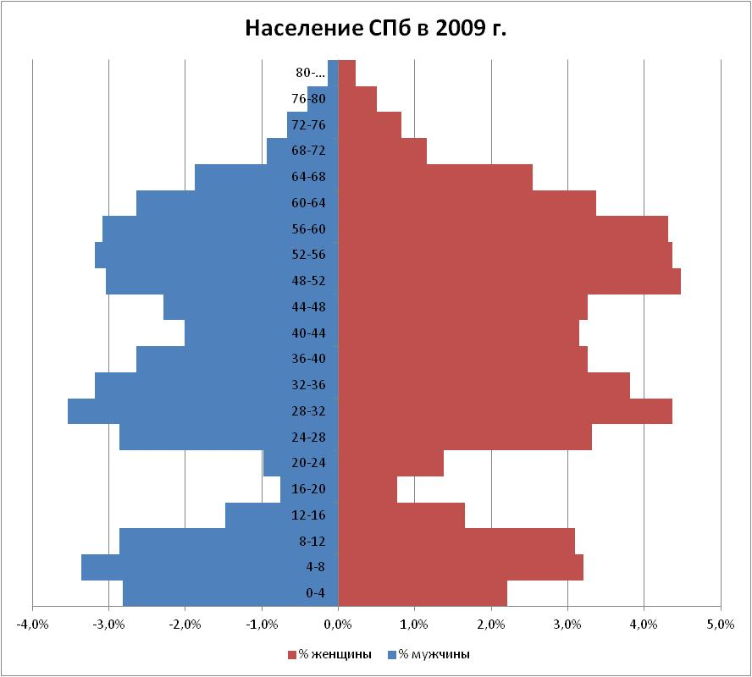
0.064 | 4-8 | 154493 | -3.4% | 147326 | 3.2% | 0.056
0.033 | 8-12 | 131834 | -2.9% | 142246 | 3.1% | 0.03
0.017 | 12-16 | 67977 | -1.5% | 76203 | 1.7% | 0.014
0.022 | 16-20 | 35018 | -0.8% | 35561 | 0.8% | 0.025
0.064 | 20-24 | 45318 | -1.0% | 63503 | 1.4% | 0.06
0.079 | 24-28 | 131834 | -2.9% | 152406 | 3.3% | 0.079
0.071 | 28-32 | 162732 | -3.5% | 200668 | 4.4% | 0.069
0.059 | 32-36 | 146253 | -3.2% | 175267 | 3.8% | 0.059
0.045 | 36-40 | 121534 | -2.6% | 149866 | 3.3% | 0.057
0.051 | 40-44 | 92696 | -2.0% | 144786 | 3.1% | 0.059
0.068 | 44-48 | 105055 | -2.3% | 149866 | 3.3% | 0.081
0.071 | 48-52 | 140073 | -3.0% | 205748 | 4.5% | 0.079
0.069 | 52-56 | 146253 | -3.2% | 200668 | 4.4%
0.059 | 56-60 | 142133 | -3.1% | 198260 | 4.3% | 0.061
0.042 | 60-64 | 121534 | -2.6% | 154946 | 3.4% | 0.046
0.021 | 64-68 | 86516 | -1.9% | 116845 | 2.5% | 0.021
0.015 | 68-72 | 43258 | -0.9% | 53342 | 1.2% | 0.015
0.009 | 72-76 | 30899 | -0.7% | 38102 | 0.8% | 0.009
0.003 | 76-80 | 18539 | -0.4% | 22861 | 0.5% | 0.004
1 | 80-… | 6180 | -0.1% | 10160 | 0.2%
1

Смешанная
Динамика официального курса доллара ЦБ РФ

 | Курс ЦБ РФ | Темпы роста курса $
1998-03-10 | 6.0610р.
1998-03-11 | 6.0600р. | -0.016%
1998-03-12 | 6.0690р. | 0.149%
1998-03-13 | 6.0660р. | -0.049%
1998-03-16 | 6.0675р. | 0.025%
1998-03-17 | 6.0690р. | 0.025%
1998-03-18 | 6.0700р. | 0.016%
1998-03-19 | 6.0838р. | 0.227%

Темпы абсолютного и относительного роста курса $
 | Курс ЦБ РФ | Темпы роста курса $
1998-03-10 | 6.0610р.
1998-03-11 | 6.0600р. | -0.016%
1998-03-12 | 6.0690р. | 0.149%
1998-03-13 | 6.0660р. | -0.049%
1998-03-16 | 6.0675р. | 0.025%
1998-03-17 | 6.0690р. | 0.025%
1998-03-18 | 6.0700р. | 0.016%
1998-03-19 | 6.0838р. | 0.227%

Смешанная (2)
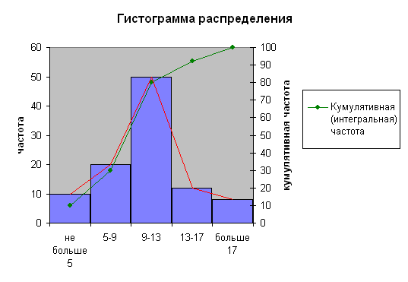
Разбиение на 5 интервалов
Интервал | Правая граница интервала | Частота | Кумулятивная (интегральная) частота
не больше 5 | 5 | 10 | 10
5 - 9 | 9 | 20 | 30
9 -13 | 13 | 50 | 80
13 - 17 | 17 | 12 | 92
больше 17 | 21 | 8 | 100
Гистограмма распределения

Смешанная (3)
Месяц | Данные | осн знач | выбросы
Янв | 1040 | 1040 | 0
Фев | 1082 | 1082 | 0
Мар | 789 | 789 | 0
 | осн знач | выбросы
Янв | 1040 | 0
Фев | 1082 | 0
Мар | 789 | 0
Апр | 814 | 0
Май | 1062 | 0
Июн | 714 | 0
Июл | 910 | 0
Авг |  | 50000
Сен |  | 75000
Окт | 1066 | 0
Ноя | 840 | 0
Дек | 730 | 0
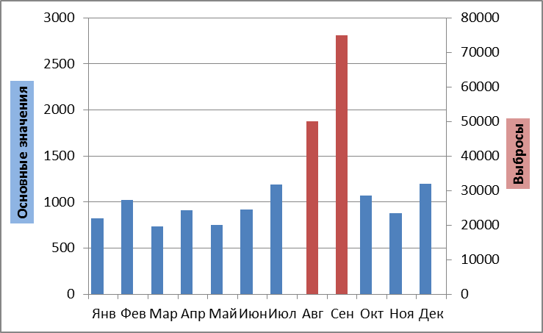
Апр | 814 | 814 | 0
Май | 1062 | 1062 | 0
Июн | 714 | 714 | 0
Июл | 910 | 910 | 0
Авг | 50000 |  | 50000
Сен | 75000 |  | 75000
Окт | 1066 | 1066 | 0
Ноя | 840 | 840 | 0
Дек | 730 | 730 | 0

Смешанная (4)
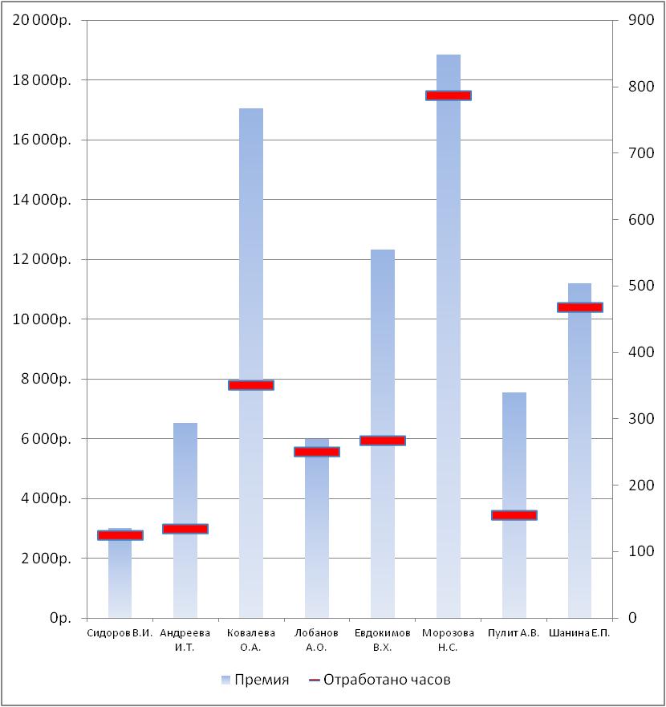
 |  | Премия | 10% | 20%

ФИО | Тарифная ставка (руб.) | Отработано часов | Начислено | Премия
Сидоров В.И. | 120.00р. | 125 | 15,000р. | 18,000р.
Андреева И.Т. | 243.76р. | 134 | 32,664р. | 39,197р.
Ковалева О.А. | 243.76р. | 350 | 85,316р. | 102,379р.
Лобанов А.О. | 120.00р. | 250 | 30,000р. | 36,000р.
Евдокимов В.Х. | 230.90р. | 267 | 61,650р. | 73,980р.
Морозова Н.С. | 120.00р. | 786 | 94,320р. | 113,184р.
Пулит А.В. | 243.76р. | 155 | 37,783р. | 45,339р.
Шанина Е.П. | 120.00р. | 467 | 56,040р. | 67,248р.
Итого |  | 2,534р. | 412,773р. | 495,328р.

Построить диаграмму, отражающую показатели по отработанным часам и премии по каждому сотруднику

Если работник отработал более 110 часов, то он получает премию в размере 10%, если более 120, то 20%.

ДвойнаяДиаграмма
Стоимость со скидкой
Стоимость без скидки
Стоимость без скидки
Наименование | Стоимость без скидки | Стоимость со скидкой | Скидка
Товар 1 | 123 | 120.54 | 2%
Товар 2 | 345 | 334.65 | 3%
Товар 3 | 65 | 62.40 | 4%
Товар 4 | 432 | 423.36 | 2%
Товар 5 | 34 | 32.98 | 3%
Товар 6 | 431 | 422.38 | 2%
Товар 7 | 66 | 62.70 | 5%
Товар 8 | 100 | 96.00 | 4%
Товар 9 | 102 | 96.90 | 5%

ДвойнаяДиаграмма1
Экспорт из РФ
Экспорт из СПБ
Экспорт из СПб
 | Продукция 1 | Продукция 2 | Продукция 3
США | 12 | 7 | 15
Евросоюз | 15 | 9 | 11
Китай | 17 | 4 | 22

Экспорт из РФ
 | Продукция 1 | Продукция 2 | Продукция 3
США | 37.00 | 29 | 45
Евросоюз | 41.00 | 33 | 28
Китай | 40.00 | 12 | 47

ПрикДиаграмма1
 | 0 | 0.4
 | 0
 | 0.2
 | 0.3
 | 0.5
Процент | 40.00%
0.4 | 0.2
0.4 | 0.3
0.4 | 0.5
Данные для диаграммы
20.0%
30.0%
50%

Индикатор, измеряющий долю выполненных работ
Постройте такой в Excel

ПрикДиаграмма2
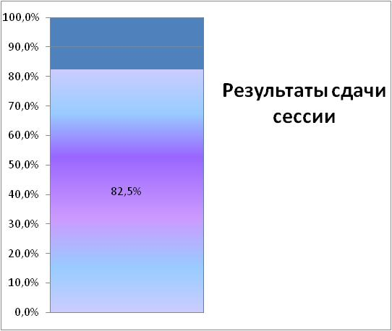

Индикатор, измеряющий долю студентов, сдавших сессию
Постройте такой в Excel
Количество студентоа | 1000
Число студентов, сдавших сессию | 825
Не сдавшие | 175

Р

Спидометр)
Готовность проекта
 |  | Стрелка
 | 180 | 180
 | 30 | 105
 | 60 | 3
 | 60 | 72
 | 30
Исходные данные
Плановое число этапов проекта | 50
Завершенные этапы проекта | 30
Готовность проекта | 60%

В сумме должно быть 180⁰
Шкала
Пустая область (180⁰) | 180
Очень хорошо | 30
Нормально | 60
Плохо | 60
Очень плохо | 30

В сумме должно быть 180⁰
Стрелка спидометра
Пустая область (180⁰) | 180
Выполненный план | 105
Готовность проекта
Размер стрелки | 3
Остаток плана | 72

